PROPOSTA (PT-BR)
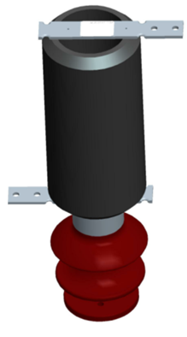
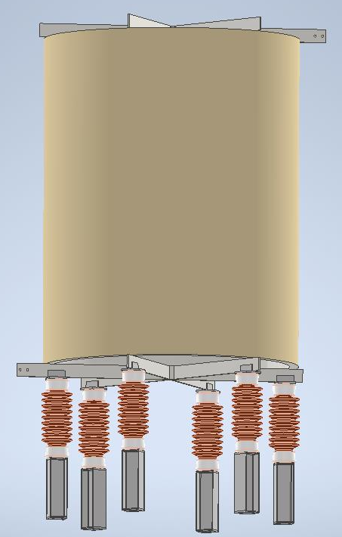
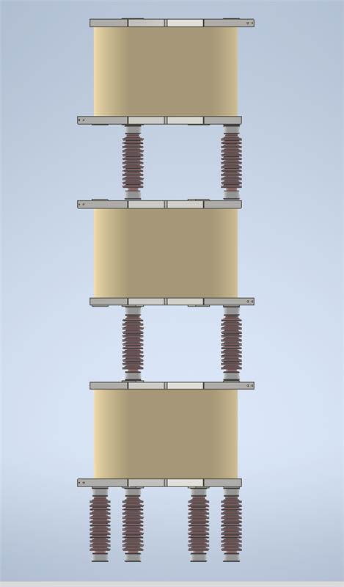
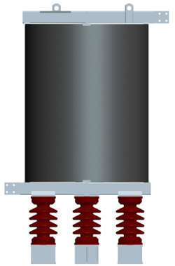

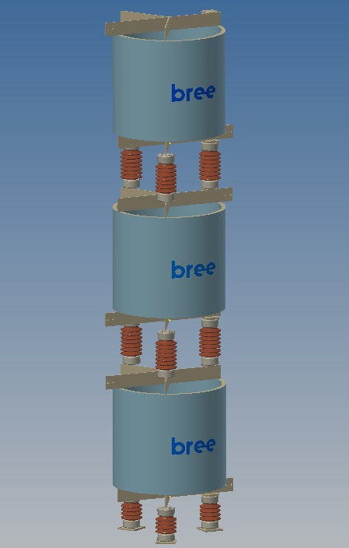
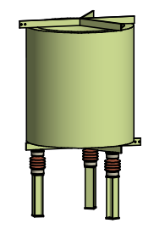
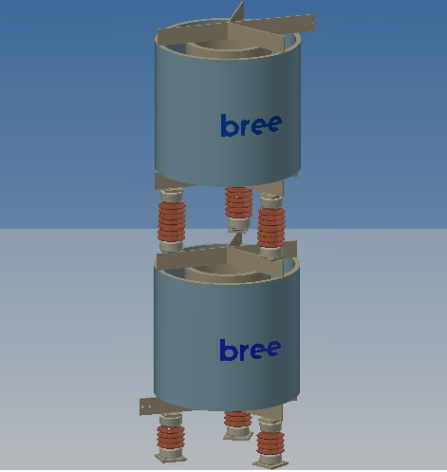
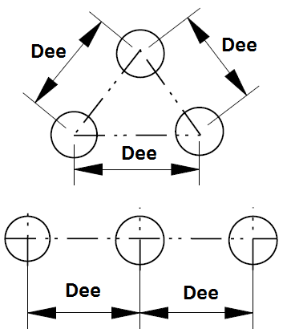
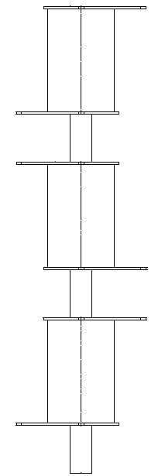
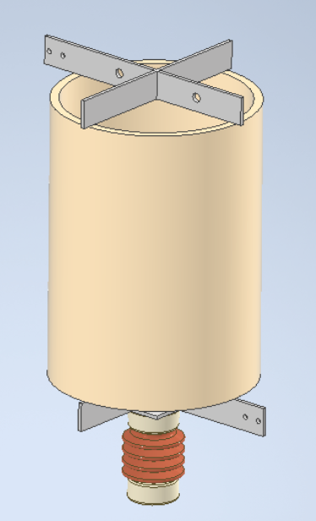
 |  |  |  |  |  |  |  |  |  | RFH-48,33MH-400A | 1
 | Proposta Técnica para Reator Núcleo de Ar
 | Nossa Referência: | - |  | Cliente: | ABB
 | 1 Reator(es), Tipo RFH-48,33MH-400A

 | Características elétricas |  |  |  | Ensaios Elétricos em Fábrica

 | Indutância Nominal | 48.330 | mH |  | Norma Aplicável | ABNT NBR 5356-06
 | Impedância Nominal | 18.219 | Ω |  | → Visual e dimensional.
 | Tensão do Sistema | 34.5 | kV |  | → Medição de resistência ôhmica do enrolamento.
 | Nível de Isolamento Entre Terminais (NBI) | 170.0 | kVp |  | → Medição da reatância.
 | Frequência | 60 | Hz |  | → Medição de perdas à temperatura ambiente.
 | Frequência de Sintonia |  | Hz |  | → Medição da indutância e do fator de qualidade na frequência de sintonia.
 | Corrente Nominal | 400 | A
 | Corrente de Curta curação | 1.9 / 1 | kA/s
 | Corrente de Curto-circuito Dinâmica | 4.84 | kAp |  | Distanciamento Magnético
 | Perdas por Fase à 75ºC / Corrente Nominal | 22.2 | kW
 | Fator Q à 75ºC / Frequencia Nominal | 121.4 |  |  | Distância Mínima Entre Eixos de Reatores (DE) |  | 2993 | mm
 | Fator Q à 75ºC / Frequencia de Sintonia | ≥ |  |  | Distanciamento axial a partir da cruzeta superior/inferior para:
 | Potência Nominal | 2915.1 | kVAr |  | → Pequenas partes metálicas não formando laços fechados (MC1A) |  | 896 | mm
 | Resfriamento | A.N. |  |  | Distanciamento radial a partir da linha de centro do reator para:
 | Classe de Isolamento | 155 | °C |  | → Pequenas partes metálicas não formando laços fechados (MC1R) |  | 1972 | mm

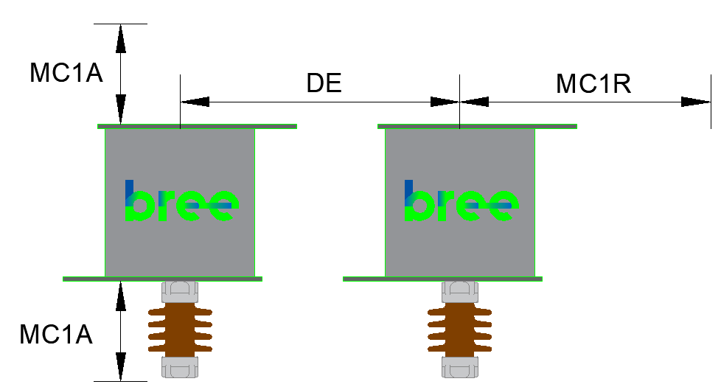
 | Dimensional

 | Altura Reator Módulo | 1028.8 | mm
 | Diâmetro Externo | 1792.5 | mm
 | Altura Total | 5211.4 | mm
 | Peso por Módulo | 1820.5 | kg
 | Peso Total | 5941.5 | kg
 |  |  |  |  | Ambiental
 | Altura total do conjunto Trifasico | #REF! | mm
 | 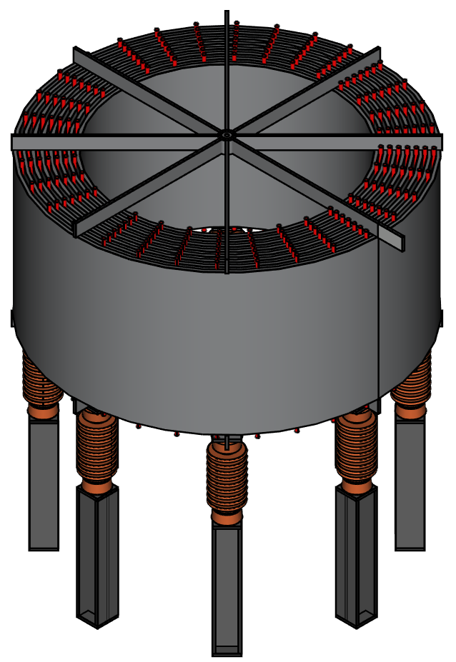 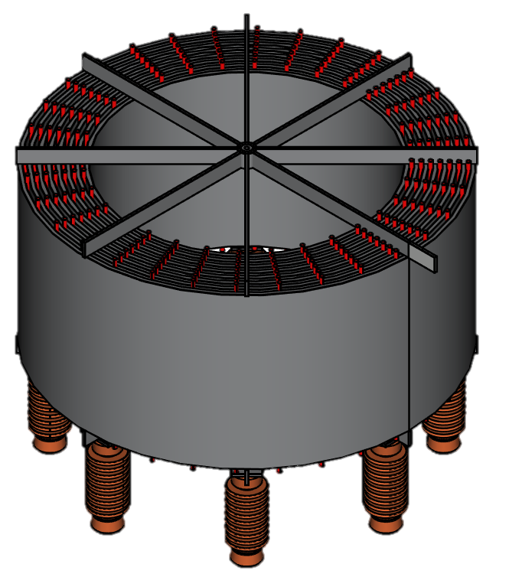 5211 mm |  |  |  | Instalação |  | Externa
 |  |  |  |  | Altitude Máxima |  | 1000 | manm
 |  |  |  |  | Temperatura Ambiente |  | 40 | ºC
 |  |  |  |  | Velocidade do Vento |  | 120 | km/h

 |  |  |  |  | Dados Suporte

 |  |  |  |  | Isoladores |  | Não inclusos
 |  |  |  |  | Isolador da Base (quantidade x tipo) |  | 8 x TR210
 |  |  |  |  | Isolador entre fases (quantidade x tipo) |  | 8 x TR214

 |  |  |  |  | Tipo de Montagem |  | Empilhado

 |  |  |  |  |  | Dimensões das Embalagens

 | Notas |  |  |  |  | Conteudo por Emb | 1 x Reator
 | 1 - Cor dos reatores - Munsell N6,5 (padrão BREE) |  |  |  |  | C x L x A (cm) : | 1792 x 1792 x 1028
 | 2 - Desenho orientativo para proposta. |  |  |  |  | Tipo da embalagem: | Engradado
 | 3 - Localização dos terminais pode ser modificada para atender à especificação do cliente. |  |  |  |  | Peso bruto (kg) : | 2036
 |  |  |  |  |  | Nº de Engradados | 1
 | 4 - Pedestal espaçador de alumínio poderá ser localizado na parte inferior ou superior do isolador.

 | 5 - Dimensões em mm

 |  |  |  |  |  |  |  | ID:
 |  |  |  |  |  |  |  | Data: | 2023-02-07
Comercial (41) 3167-4000 ou 4002 Engenharia (41) 3167-4016 |  |  | www.bree.com.br reativos@bree.com.br |  |  | R. Pref. Domingos Mocelin Neto, 157 CEP 83420-000 Quatro Barras - PR

PROPOSTA (EN-US)
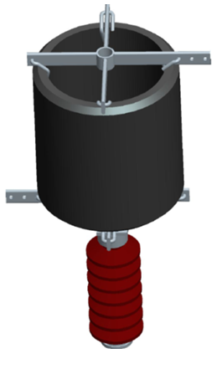
 |  |  |  |  |  |  |  |  |  | None | 1
 | Technical Offer for an Air Core Reactor
 | Reference: | None |  | Client: | ABB
 | 1 Air Coil (s) Type None

 | Electrical Characteristics |  |  |  | Industry Electrical Testing

 | Nominal Inductance | 48.330 | mH |  | Applicable Standard | ABNT NBR 5356-06
 | Nominal Impedance | 18.219 | Ω |  | → Visual and dimensional.
 | Rated Voltage | 34.5 | kV |  | → Measurement of ohmic resistance of the winding.
 | Basic Insulation Level (BIL) | 200.0 | kVp |  | → Reactance measurement.
 | Rated Frequency | 60 | Hz |  | → Measurement of losses at room temperature.
 | Tuning Frequency |  | Hz |  | → Measurement of inductance and quality factor at tuning frequency.
 | Rated Current | 400 | A
 | Rated Short Time Current Thermal | 1.9 / 1 | kA/s
 | Mechanical Short Circuit Current | 4.84 | kAp |  | Magnetic Clearance
 | Losses per Phase at 75ºC / Rated Current | 22.2 | kW
 | Q Factor at 75ºC / Rated Frequency | 121.4 |  |  | Minimum Distance Between Air Coil Axes |  | 2993 | mm
 | Q Factor at 75ºC / Tuning Frequency | ≥ |  |  | Axial distance from the top / bottom ends to:
 | Rated Power | 2915.1 | kVAr |  | → Small metal parts not formed in closed loops (MC1A) |  | 896 | mm
 | Cooling | A.N. |  |  | Radial distance from the Air Coil centerline to:
 | Insulation Class | 155 | °C |  | → Small metal parts not forming closed loops (MC1R) |  | 1972 | mm

 | Dimensional

 | Air Coil Height Module | 1028.8 | mm
 | Air Coil Diameter | 1792.5 | mm
 | Foundation Diameter | 1985.8 | mm
 | Weight per Module | 1820.5 | kg
 | Total Weight | 1964.5 | kg
 |  |  |  |  | Environment
 | Total height of the three-phase set (") | #REF! | "
 | 5211 mm |  |  |  | Installation |  | 0
 |  |  |  |  | Maximum Altitude |  | 1000 | manm
 |  |  |  |  | Ambient Temperature |  | 40 | ºC
 |  |  |  |  | Wind Speed |  | 120 | km/h

 |  |  |  |  | Support information

 |  |  |  |  | Insulators |  | Não inclusos
 |  |  |  |  |  |  | 8 x TR210
 |  |  |  |  |  |  | 0
 |  |  |  |  |  |  | 0
 |  |  |  |  | Type of Installation |  | 0

 |  |  |  |  |  | Package Dimensions

 | Note |  |  |  |  | Package Contents | 1 x Air Coil
 | 1 - Air Coil color - Ansi 70 Light Gray. |  |  |  |  | L x W x H (cm) : | 1792 x 1792 x 1028
 | 2 - Orientation design for proposal. |  |  |  |  | Packing Type: | Engradado
 | 3 - Location of the terminals can be modified to meet the customer's specification. |  |  |  |  | Gross weight (kg): | 2036
 |  |  |  |  |  | Number of Packing | 0
 | 4 - Dimensions in mm

 |  |  |  |  |  |  |  | ID:
 |  |  |  |  |  |  |  | Date: | 2023-02-07
Commercial +55 41 3167-4000 or 4002 Engineering +55 41 3167-4016 |  |  | www.bree.com.br reativos@bree.com.br |  |  | Street Pref. Domingos Mocelin Neto, 157 Zip Code 83420-000 Quatro Barras - PR

